ИС-03
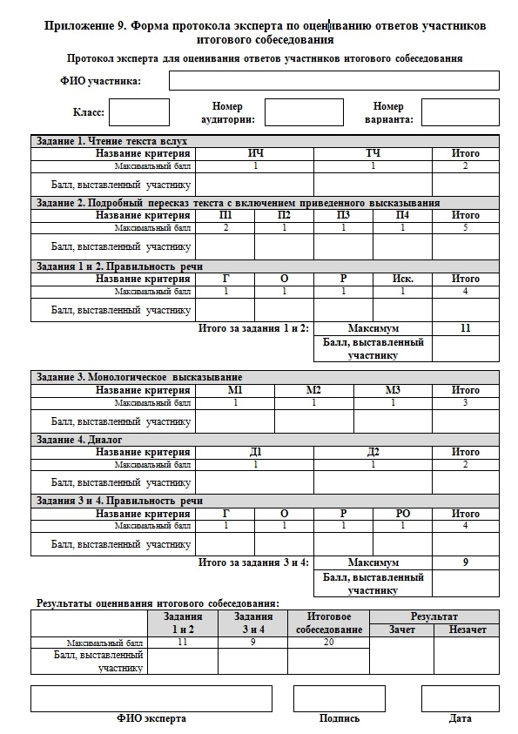
Приложение № 7 к Порядку проведения итогового собеседования по русскому языку в Ростовской области

